Imagen
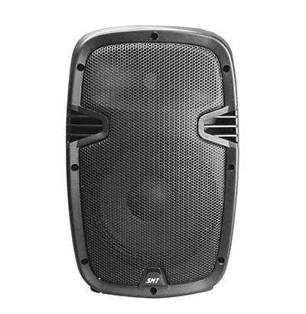
PLANILLA DE DATOS GARANTIZADOS
IMAGEN DE REFERENCIA
DESCRIPCIÓN SAP: CAJON BOCINA 15 PASIVA | CÓDIGO: 2016855

